EVALUACION ECONOMICA
EVALUACIÓN TECNICA SERVICIOS DE VIGILANCIA Y MEDIOS TECNOLOGICOS - PROCESO CONVOCATORIA PUBLICA N° 002 DE 2019

CALCULO MEDIA ARITMÉTICA
No. | NOMBRE DEL PROPONENTE | VALOR TOTAL DE LA OFERTA
 |  | INCLUIDO IVA
1 | COPERATIVA DE VIGILANCIA Y SERVICIOS DE BUCARAMANGA CTA-COOVIAM CTA | $ 271,634
2 | CARIMAR LTDA | $ 411,370
3 | COSEQUIN LTDA | $ 361,838
4 | MEGASEGURIDAD LA PROVEEDORA LTDA | $ 257,070
5 | SEGURIDAD NUEVA ERA LTDA | $ 411,611
6 | COOPERATIVA AUTONOMA DE SEGURIDAD CTA | $ 257,075
7 | SEGURIDAD VIPERS LTDA | $ 324,297
8 | AMCOVIT LTDA | $ 325,941
9 | RAM SEGURIDAD | $ 295,451
10 | PROTEVIS LTDA | $ 248,168
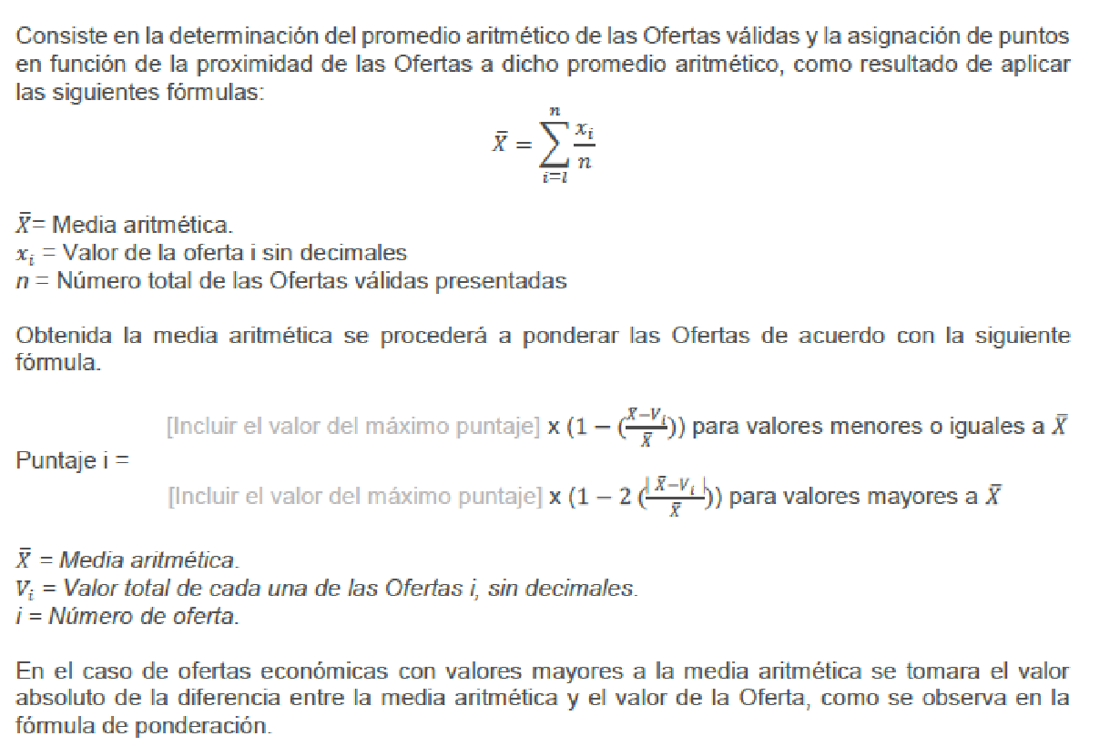

MEDIA ARITMETICA

 | = | 3,164,455
 |  | 10

 | = | 316,446

PONDERACION OFERTAS HABILITADAS

PUNTAJE | 500 | PUNTOS

VALORES MENORES A = |  | 316,446

ITEM | NOMBRE DEL PROPONENTE | VALOR TOTAL DE LA OFERTA | PUNTAJE
 |  | INCLUIDO IVA
1 | COPERATIVA DE VIGILANCIA Y SERVICIOS DE BUCARAMANGA CTA-COOVIAM CTA | $ 271,634 | 429.20
4 | MEGASEGURIDAD LA PROVEEDORA LTDA | $ 257,070 | 406.18
6 | COOPERATIVA AUTONOMA DE SEGURIDAD CTA | $ 257,075 | 406.19
9 | RAM SEGURIDAD | $ 295,451 | 466.83
10 | PROTEVIS LTDA | $ 248,168 | 392.12

VALORES MAYORES A = |  | 316,446

ITEM | NOMBRE DEL PROPONENTE | VALOR TOTAL DE LA OFERTA INCLUIDO IVA | PUNTAJE

2 | CARIMAR LTDA | $ 413,252 | 194.08
3 | COSEQUIN LTDA | $ 361,838 | 356.56
5 | SEGURIDAD NUEVA ERA LTDA | $ 411,611 | 199.27
7 | SEGURIDAD VIPERS LTDA | $ 324,297 | 475.19
8 | AMCOVIT LTDA | $ 325,941 | 469.99

RESUMEN CALIFICACION PUNTOS

